상품제안서
청음 귀마개 + 스마트 터치 장갑 + 프리미엄 넥워머 3종 세트 | 상품코드: F25208

 |  |  |  |  |  |  | 02-412-0044 | www.easy1.co.kr
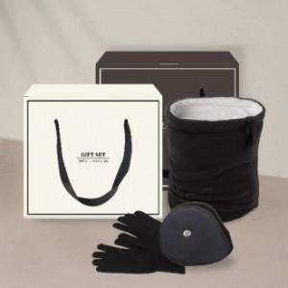

【상세/제작정보】

【인쇄/포장옵션】 | 실크, 자수 / OPP(비닐)

【공급단가】 | 수량 | 100~ | 500~ | 1,000~ | 3,000~ | 5,000~
*VAT별도 | 단가 | 8,570원 | 8,250원 | 7,930원 | 7,620원 | 7,420원

【상품 URL】 | https://dev.easy1.co.kr:443/src/goods_detail.php?gdno=25208

